Sala Balanza
CONCURSO DE PRECIOS 014/18
SALA DE BALANZAS
Anexo7.1 |  | Descripción | Foto Ilustrativa | Medidas | Material | Cantidad | Precio Unitario USD | Total USD
Item | 1 | Mesada Antivibratoria | 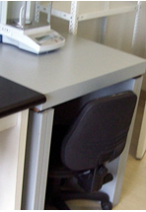 | 1200X700X900mm | Mesa antivibratoria para balanza. Montada sobre tacos antivibratorios (goma- corcho-goma). Mesada Chemsurf (laminado antiácido). Base MDF 30mm | 1 |  | 0
Item | 2 | Módulo de 2 Puertas con Estante |  | 800X400X870 mm | Melamina MDF (18mm). Color blanco. Bordes ABS. 2 Puertas. Estante regulable para 3 posiciones. Tiradores de puertas y cajones pintados con epoxi, color blanco. Bisagras de apertura 90° de cazoletas con freno. 4 ruedas, 2 con freno. | 1 |  | 0
TOTAL |  |  |  |  |  |  |  | 0

Sala Almacenamiento
CONCURSO DE PRECIOS 014/18
SALA ALMACENAMIENTO
Anexo 7.1 |  | Descripción | Foto Ilustrativa | Medidas | Material | Cantidad | Precio Unitario USD | Total USD
Item | 1 | Módulo Alto de 2 Puertas con Estante | 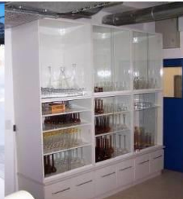 | 1850X600X2200 mm | Melamina MDF (18mm). Color blanco. Bordes ABS. Puertas de vidrio laminado 3+3 con marco de aluminio anodizado. 4 estantes regulables. Puertas corredizas y estantes pintados con epoxi, color blanco. | 1 |  | 0
Item | 2 | Alacena con 4 puertas |  | 1800X300X700 mm | Melamina MDF (18mm). Color blanco. Bordes ABS. Puertas de vidrio laminado 3+3. Marco de aluminio anodizado. Tiradores de puertas y estantes pintados con epoxi, color blanco. Bisagras de apertura 90° de cazoletas con freno | 1 |  | 0
Item | 3 | Mesada |  | 2,85 ML X 60 cm de profundidad | Mesada CHEMSURF Wilsonart (laminado antiácido). Base MDF (36mm). Borde, frente y zócalo sanitario postformado. | 1 |  | 0
Item | 3.2 | Mesada |  | 2,85 ML X 60 cm de profundidad | Mesada Resina Epoxi. Base MDF (36mm). Borde, frente y zócalo sanitario postformado. | 1 |  | 0
Item | 3.3 | Mesada |  | 2,85 ML X 60 cm de profundidad | Mesada Resina Termoestable Trespa Toplab. Base MDF (36mm). Borde, frente y zócalo sanitario postformado. | 1 |  | 0
Item | 4 | Módulo de 2 puertas con estante |  | 1000X580X870 mm | Melamina MDF (18mm). Color blanco. Bordes ABS. Estante regulable para 3 posiciones. Tiradores de puertas y estante pintados con epoxi color blanco. Bisagras de apertura a 90° de cazoletas con freno | 1 |  | 0
TOTAL |  |  |  |  |  |  |  | 0

Sala de Reuniones
CONCURSO DE PRECIOS 014/18
SALA DE REUNIONES
Anexo 7.1 |  | Descripción | Foto Ilustrativa | Medidas | Material | Cantidad | Precio Unitario USD | Total USD
Item | 1 | Mesa oval de reunión de oficina | 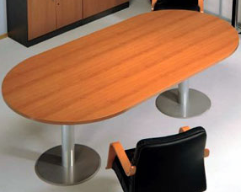 | 1800X900X740mm | Melamina MDF 36mm de espesor. Bordes ABS. Tipo serejeira o similar. | 1 |  | 0
Item | 2 | Mueble auxiliar |  | 1000X300X900 | Melamina MDF 36mm de espesor. Bordes ABS. Tipo serejeira o similar. | 1 |  | 0
TOTAL |  |  |  |  |  |  |  | 0

